상품제안서
5포트 퀵차지 3.0 멀티고속충전기 USB PD | 상품코드: S37347

 |  |  |  |  |  |  | 02-713-8555 | www.synergygift.co.kr
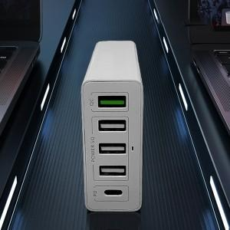

【상세/제작정보】 | 충전기 거치대 포함

【인쇄/포장옵션】 | 레이저, 풀칼라 / 포장지포장

【공급단가】 | 수량 | 30~ | 100~ | 300~ | 500~ | 1,000~
*VAT별도 | 단가 | 21,270원 | 20,940원 | 20,450원 | 19,630원 | 18,810원

【상품 URL】 | https://www.synergygift.co.kr:443/src/goods_detail.php?gdno=37347

